Chi tiết địa chất
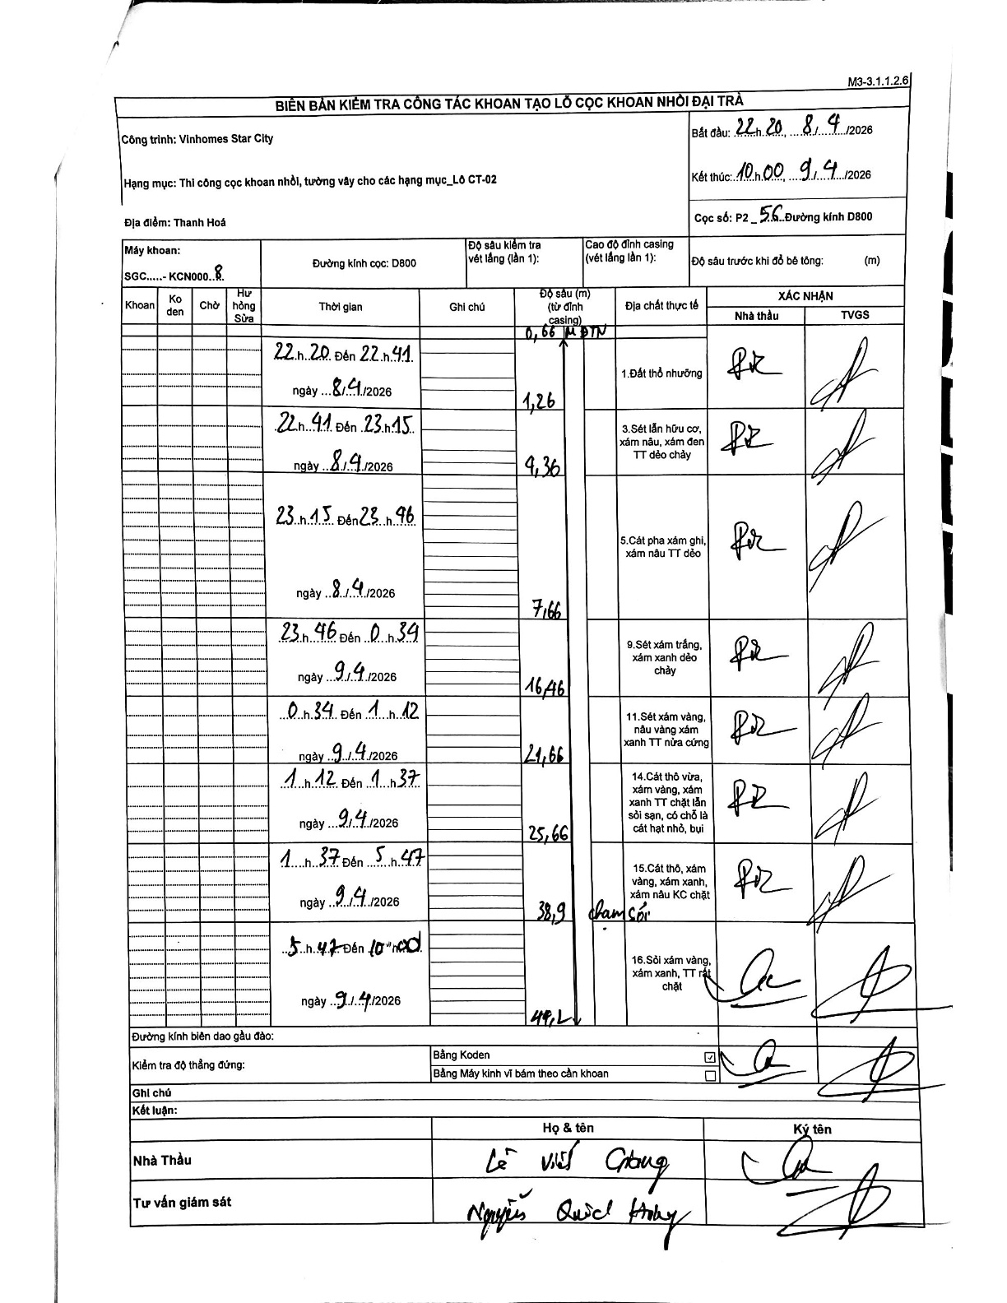
Dự án | Star City Thanh Hóa
Hạng mục | Thi công cọc khoan nhồi, tường vây cho các hạng mục_Lô CT-02
Tên bộ phận | Thi công cọc khoan nhồi
Số hiệu cọc | P2-56
Tên Máy khoan | SGC-KCN0008
Đường kính | D800
Bắt đầu thi công | 22:20 08/04/2026
Kết thúc thi công | 10:00 09/04/2026

Địa chất TT | Đường kính | Mô tả lớp thiết kế | Từ (h) | Đến (h) | Cao độ từ | Cao độ đến | T.Gian (h) | Dài (m) | V (m/h) | Ghi chú
Đất thổ nhưỡng | D800 | Đất thổ nhưỡng | 22:20 08/04/2026 | 22:41 08/04/2026 | -0.66 | -1.26 | 0.35 | 0.6 | 1.71
2 | D800 | Sét lẫn hữu cơ, xám nâu, xám đen TT dẻo chảy | 22:41 08/04/2026 | 23:15 08/04/2026 | -1.26 | -4.36 | 0.57 | 3.1 | 5.47
3 | D800 | Cát pha xám ghi, xám nâu TT dẻo | 23:15 08/04/2026 | 23:46 08/04/2026 | -4.36 | -7.66 | 0.52 | 3.3 | 6.39
4 | D800 | Sét xám trắng, xám xanh dẻo chảy | 23:46 08/04/2026 | 00:34 09/04/2026 | -7.66 | -16.46 | 0.8 | 8.8 | 11
5 | D800 | Sét xám vàng, nâu vàng xám xanh TT nửa cứng | 00:34 09/04/2026 | 01:12 09/04/2026 | -16.46 | -21.66 | 0.63 | 5.2 | 8.21
6 | D800 | Cát thô vừa, xám vàng, xám xanh TT chặt lẫn sỏi sạn, có chỗ là cát hạt nhỏ, bụi | 01:12 09/04/2026 | 01:37 09/04/2026 | -21.66 | -25.66 | 0.42 | 4 | 9.6
7 | D800 | Cát thô, xám vàng, xám xanh, xám nâu KC chặt | 01:37 09/04/2026 | 05:47 09/04/2026 | -25.66 | -38.9 | 4.17 | 13.24 | 3.18
8 | D800 | Sỏi xám vàng, xám xanh, TT rất chặt | 05:47 09/04/2026 | 10:00 09/04/2026 | -38.9 | -49.2 | 4.22 | 10.3 | 2.44

ẢNH BIÊN BẢN GỐC

